Sheet1
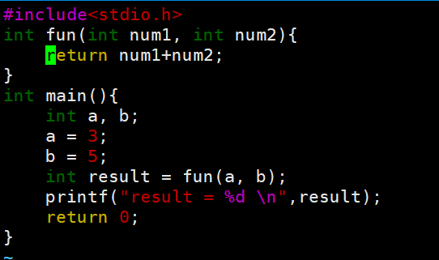
入栈操作
 | 高地址 |  | ebp |  | 高地址 |  | ebp

 |  |  | esp |  |  | eax

 |  |  |  | push eax

 |  |  |  | esp =esp-4 eax -> [esp] |  |  | esp

 | 低地址 |  |  |  | 低地址

分析程序执行堆栈变化
 | 1.执行fun函数之前，main的栈帧如下、每个函数的每次调用， 都有它自己独立的一个栈帧，这个栈帧中维持着所需要的各种信息。

 | 高地址 |  | ebp |  | 高地址 |  | ebp |  | 高地址
 |  | a=3
 |  | b=5

 |  |  | esp
 |  |  |  |  |  | next add | esp 当前的栈顶 |  |  | next add
 |  |  |  | 1.调用fun函数之前 |  |  |  | 2.跳转到fun函数之后 |  | ebp main的底部 | esp 当前的栈顶
 |  |  |  | push a;push b |  |  |  | 开辟新的栈帧

 |  |  |  |  |  |  |  | 1.push ebp; 2.mov ebp, esp;

 | 低地址 |  |  |  | 低地址 |  |  |  | 低地址

 | 高地址 |  |  |  | 高地址 |  | pop后恢复了main调用栈的栈底

3.新的栈帧开始了 |  |  |  | 4.函数执行完后

 |  | next add |  |  |  | next add |  | esp当前的栈顶，待执行
 |  | ebp main的底部 | ebp （新的栈帧底部） |  |  | ebp main的底部 | ebp （新的栈帧底部） | esp 当前的栈顶
 |  | 赋值num1 |  |  |  | 赋值num1
esp -x |  | 赋值num2 |  |  |  | 赋值num2
 |  | 求和 | esp 当前的栈顶 |  |  | 求和
 |  |  |  | 1.保存返回值 2.mov esp ,ebp 3.pop ebp 4.ret从栈顶获取之前 保留的地址，net add,并跳转到此处就行执行

 | 低地址 |  |  |  | 低地址

